データ一覧
データ場所 | ステータス | 大カテゴリー | 中カテゴリー | 2023-03-17 | ベクトルタイルレイヤー名 = API 名 | ファイル名 | 点線面 | 属性参考 | 属性参考2 | 疑問 | データの経路/ソース | 公開範囲 | 備考・リンク

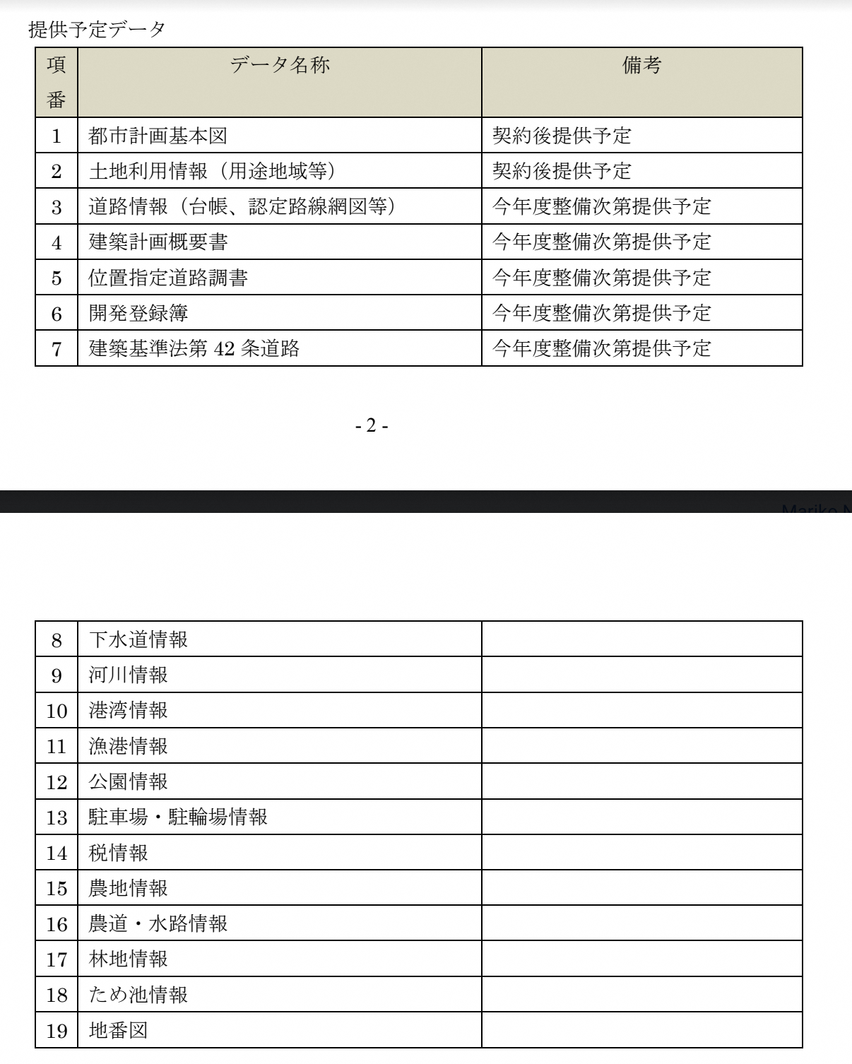
Shape | CD-R | 下水 | ー | 差し替え | 下水 | 公共下水道 | ポリゴン | レイヤー 下水 番号 6 市町名 高松市全域 計画面積 3411.9 計画人口 121430 計画汚水量 83930 認可面積 2421.3 認可人口 107880 認可汚水量 73070 | 番号 = 9.0000 処理区名 = 高松市全域 決定区域 = 6161.4000 計画区域 = 1735.1000 計画区域計 = 7896.5000 計画人口 = 312810.0000 事業区域 = 6569.7000 事業人口 = 293440.0000 処理面積 = 4624.2000 排除方式 = - |  | インフラGIS
Shape | CD-R | 下水 | ー | 差し替え | 下水 | 流域下水道 （公共下水道？） | ポリゴン | レイヤー 下水 番号 9 処理区名 高松市全域 決定区域 6161.4 計画区域 1735.1 計画区域計 7896.5 計画人口 312810 事業区域 6569.7 事業人口 293440 処理面積 4624.2 排除方式 - |  |  | インフラGIS
CKAN | CKAN | 施設情報 | くらし |  | 高松市施設情報API | AED設置場所 | ポイント |  |  |  | 既存オープンデータ | 一般公開
CKAN | CKAN | 施設情報 | 観光・産業 |  | 高松市施設情報API | イベント一覧 | ポイント |  |  |  | 既存オープンデータ | 一般公開
CKAN | CKAN | 施設情報 | 文化・スポーツ・公園 |  | 高松市施設情報API | グラウンド | ポイント |  |  |  | 既存オープンデータ | 一般公開
CKAN | CKAN | 施設情報 | 保健・医療・福祉 |  | 高松市施設情報API | グループホーム | ポイント |  |  |  | 既存オープンデータ | 一般公開
CKAN | CKAN | 施設情報 | くらし |  | 高松市施設情報API | コミュニティセンター | ポイント |  |  |  | 既存オープンデータ | 一般公開
CKAN | CKAN | 施設情報 | くらし |  | 高松市施設情報API | ごみ分別一覧 | ポイント |  |  |  | 既存オープンデータ | 一般公開
CKAN | CKAN | 施設情報 | 文化・スポーツ・公園 |  | 高松市施設情報API | その他スポーツ施設 | ポイント |  |  |  | 既存オープンデータ | 一般公開
CKAN | CKAN | 施設情報 | 教育・子育て |  | 高松市施設情報API | その他子育て支援施設 | ポイント |  |  |  | 既存オープンデータ | 一般公開
CKAN | CKAN | 施設情報 | 保健・医療・福祉 |  | 高松市施設情報API | その他福祉施設 | ポイント |  |  |  | 既存オープンデータ | 一般公開
CKAN | CKAN | 施設情報 | くらし |  | 高松市施設情報API | ため池一覧 | ポイント |  |  |  | 既存オープンデータ | 一般公開
CKAN | CKAN | 施設情報 | 文化・スポーツ・公園 |  | 高松市施設情報API | テニスコート | ポイント |  |  |  | 既存オープンデータ | 一般公開
CKAN | CKAN | 施設情報 | 文化・スポーツ・公園 |  | 高松市施設情報API | プール | ポイント |  |  |  | 既存オープンデータ | 一般公開
CKAN | CKAN | 施設情報 | 行政機関 |  | 高松市施設情報API | ふれあいセンター | ポイント |  |  |  | 既存オープンデータ | 一般公開
CKAN | CKAN | 施設情報 | 文化・スポーツ・公園 |  | 高松市施設情報API | ホール | ポイント |  |  |  | 既存オープンデータ | 一般公開
CKAN | CKAN | 施設情報 | 交通 |  | 高松市施設情報API | レンタサイクルポート | ポイント |  |  |  | 既存オープンデータ | 一般公開
CKAN | CKAN | 施設情報 | 保健・医療・福祉 |  | 高松市施設情報API | 医療機関 | ポイント |  |  |  | 既存オープンデータ | 一般公開
CKAN | CKAN | 施設情報 | 教育・子育て |  | 高松市施設情報API | 学校給食調理場 | ポイント |  |  |  | 既存オープンデータ | 一般公開
CKAN | CKAN | 施設情報 | くらし |  | 高松市施設情報API | 環境施設 | ポイント |  |  |  | 既存オープンデータ | 一般公開
CKAN | CKAN | 施設情報 | 観光・産業 |  | 高松市施設情報API | 観光施設 | ポイント |  |  |  | 既存オープンデータ | 一般公開
CKAN | CKAN | 施設情報 | 教育・子育て |  | 高松市施設情報API | 企業主導型保育施設一覧 | ポイント |  |  |  | 既存オープンデータ | 一般公開
CKAN | CKAN | 施設情報 | 文化・スポーツ・公園 |  | 高松市施設情報API | 公園 | ポイント |  |  |  | 既存オープンデータ | 一般公開
CKAN | CKAN | 施設情報 | くらし |  | 高松市施設情報API | 公衆トイレ | ポイント |  |  |  | 既存オープンデータ | 一般公開
CKAN | CKAN | 施設情報 | くらし |  | 高松市施設情報API | 公衆無線LANアクセスポイント | ポイント |  |  |  | 既存オープンデータ | 一般公開
CKAN | CKAN | 施設情報 | 教育・子育て |  | 高松市施設情報API | 公立放課後児童クラブ一覧 | ポイント |  |  |  | 既存オープンデータ | 一般公開
CKAN | CKAN | 施設情報 | 行政機関 |  | 高松市施設情報API | 高松市 下水道施設 | ポイント |  |  |  | 既存オープンデータ | 一般公開
CKAN | CKAN | 施設情報 | 防災施設 |  | 高松市施設情報API | 高松市 市民防災センター | ポイント |  |  |  | 既存オープンデータ | 一般公開
CKAN | CKAN | 施設情報 | 行政機関 |  | 高松市施設情報API | 高松市 市役所・市民サービスセンター | ポイント |  |  |  | 既存オープンデータ | 一般公開
CKAN | CKAN | 施設情報 | 防災施設 |  | 高松市施設情報API | 高松市 指定緊急避難場所・指定避難所 | ポイント |  |  |  | 既存オープンデータ | 一般公開
CKAN | CKAN | 施設情報 | 行政機関 |  | 高松市施設情報API | 高松市 支所・連絡事務所 | ポイント |  |  |  | 既存オープンデータ | 一般公開
CKAN | CKAN | 施設情報 | 行政機関 |  | 高松市施設情報API | 高松市 出張所 | ポイント |  |  |  | 既存オープンデータ | 一般公開
CKAN | CKAN | 施設情報 | 防災施設 |  | 高松市施設情報API | 高松市 消防署・消防出張所 | ポイント |  |  |  | 既存オープンデータ | 一般公開
CKAN | CKAN | 施設情報 | 防災施設 |  | 高松市施設情報API | 高松市 消防屯所 | ポイント |  |  |  | 既存オープンデータ | 一般公開
CKAN | CKAN | 施設情報 | 行政機関 |  | 高松市施設情報API | 高松市 水道施設 | ポイント |  |  |  | 既存オープンデータ | 一般公開
CKAN | CKAN | 施設情報 | 防災施設 |  | 高松市施設情報API | 高松市 津波避難ビル | ポイント |  |  |  | 既存オープンデータ | 一般公開
CKAN | CKAN | 施設情報 | 教育・子育て |  | 高松市施設情報API | 高等学校など | ポイント |  |  |  | 既存オープンデータ | 一般公開
CKAN | CKAN | 施設情報 | くらし |  | 高松市施設情報API | 斎場 | ポイント |  |  |  | 既存オープンデータ | 一般公開
CKAN | CKAN | 施設情報 | くらし |  | 高松市施設情報API | 使用済小型家電リサイクルBOX設置場所一覧 | ポイント |  |  |  | 既存オープンデータ | 一般公開
CKAN | CKAN | 施設情報 | くらし |  | 高松市施設情報API | 市営住宅 | ポイント |  |  |  | 既存オープンデータ | 一般公開
CKAN | CKAN | 施設情報 | 観光・産業 |  | 高松市施設情報API | 市場 | ポイント |  | 番号 = 1 名称 = 高松市中央卸売市場 所在地 = 瀬戸内町、西町 面積 = 7.0000 決定年月日 = S58.10.5 備考 = (null) |  | 既存オープンデータ | 一般公開
CKAN | CKAN | 施設情報 | くらし |  | 高松市施設情報API | 市民活動・男女共同参画施設 | ポイント |  |  |  | 既存オープンデータ | 一般公開
CKAN | CKAN | 施設情報 | くらし |  | 高松市施設情報API | 市民満足度アンケート | ポイント |  |  |  | 既存オープンデータ | 一般公開
CKAN | CKAN | 施設情報 | 交通 |  | 高松市施設情報API | 市立駐車場 | ポイント |  |  |  | 既存オープンデータ | 一般公開
CKAN | CKAN | 施設情報 | 交通 |  | 高松市施設情報API | 市立駐輪場 | ポイント |  |  |  | 既存オープンデータ | 一般公開
CKAN | CKAN | 施設情報 | 保健・医療・福祉 |  | 高松市施設情報API | 市立病院 | ポイント |  |  |  | 既存オープンデータ | 一般公開
CKAN | CKAN | 施設情報 | 防災施設 |  | 高松市施設情報API | 指定緊急避難場所・指定避難所 | ポイント |  |  |  | 既存オープンデータ | 一般公開
CKAN | CKAN | 施設情報 | くらし |  | 高松市施設情報API | 指定収集袋取扱店一覧 | ポイント |  |  |  | 既存オープンデータ | 一般公開
CKAN | CKAN | 施設情報 | 教育・子育て |  | 高松市施設情報API | 児童館など | ポイント |  |  |  | 既存オープンデータ | 一般公開
CKAN | CKAN | 施設情報 | 交通 |  | 高松市施設情報API | 自転車保管所 | ポイント |  |  |  | 既存オープンデータ | 一般公開
CKAN | CKAN | 施設情報 | 交通 |  | 高松市施設情報API | 商店街通行量情報 | ポイント |  |  |  | 既存オープンデータ | 一般公開
CKAN | CKAN | 施設情報 | 教育・子育て |  | 高松市施設情報API | 小学校 | ポイント |  |  |  | 既存オープンデータ | 一般公開
CKAN | CKAN | 施設情報 | 保健・医療・福祉 |  | 高松市施設情報API | 小規模多機能型居宅介護施設 | ポイント |  |  |  | 既存オープンデータ | 一般公開
CKAN | CKAN | 施設情報 | 教育・子育て |  | 高松市施設情報API | 小中学校通学区域情報 | ポイント |  |  |  | 既存オープンデータ | 一般公開 | 位置情報が住所文字列のPDF。地図化できそう。
CKAN | CKAN | 施設情報 | 保健・医療・福祉 |  | 高松市施設情報API | 障がい福祉施設 | ポイント |  |  |  | 既存オープンデータ | 一般公開
CKAN | CKAN | 施設情報 | 観光・産業 |  | 高松市施設情報API | 食肉センターなど | ポイント |  |  |  | 既存オープンデータ | 一般公開
CKAN | CKAN | 施設情報 | 保健・医療・福祉 |  | 高松市施設情報API | 診療所 | ポイント |  |  |  | 既存オープンデータ | 一般公開
CKAN | CKAN | 施設情報 | 文化・スポーツ・公園 |  | 高松市施設情報API | 図書館 | ポイント |  |  |  | 既存オープンデータ | 一般公開
CKAN | CKAN | 施設情報 | 教育・子育て |  | 高松市施設情報API | 生涯学習施設 | ポイント |  |  |  | 既存オープンデータ | 一般公開
CKAN | CKAN | 施設情報 | 行政機関 |  | 高松市施設情報API | 総合センター | ポイント |  |  |  | 既存オープンデータ | 一般公開
CKAN | CKAN | 施設情報 | 文化・スポーツ・公園 |  | 高松市施設情報API | 体育館・武道館 | ポイント |  |  |  | 既存オープンデータ | 一般公開
CKAN | CKAN | 施設情報 | 教育・子育て |  | 高松市施設情報API | 大学 | ポイント |  |  |  | 既存オープンデータ | 一般公開
CKAN | CKAN | 施設情報 | くらし |  | 高松市施設情報API | 地域交流館 | ポイント |  |  |  | 既存オープンデータ | 一般公開
CKAN | CKAN | 施設情報 | 教育・子育て |  | 高松市施設情報API | 地域子育て支援拠点 | ポイント |  |  |  | 既存オープンデータ | 一般公開
CKAN | CKAN | 施設情報 | 保健・医療・福祉 |  | 高松市施設情報API | 地域包括支援センター | ポイント |  |  |  | 既存オープンデータ | 一般公開
CKAN | CKAN | 施設情報 | 教育・子育て |  | 高松市施設情報API | 中学校 | ポイント |  |  |  | 既存オープンデータ | 一般公開
CKAN | CKAN | 施設情報 | くらし |  | 高松市施設情報API | 投票所一覧 | ポイント |  |  |  | 既存オープンデータ | 一般公開
CKAN | CKAN | 施設情報 | 文化・スポーツ・公園 |  | 高松市施設情報API | 道の駅一覧 | ポイント |  |  |  | 既存オープンデータ | 一般公開
CKAN | CKAN | 施設情報 | 教育・子育て |  | 高松市施設情報API | 認可外保育施設一覧 | ポイント |  |  |  | 既存オープンデータ | 一般公開
CKAN | CKAN | 施設情報 | 観光・産業 |  | 高松市施設情報API | 農業施設一覧 | ポイント |  |  |  | 既存オープンデータ | 一般公開
CKAN | CKAN | 施設情報 | 観光・産業 |  | 高松市施設情報API | 農業体験施設 | ポイント |  |  |  | 既存オープンデータ | 一般公開
CKAN | CKAN | 施設情報 | 文化・スポーツ・公園 |  | 高松市施設情報API | 美術館 | ポイント |  |  |  | 既存オープンデータ | 一般公開
CKAN | CKAN | 施設情報 | 教育・子育て |  | 高松市施設情報API | 病児・病後児保育施設 | ポイント |  |  |  | 既存オープンデータ | 一般公開
CKAN | CKAN | 施設情報 | 保健・医療・福祉 |  | 高松市施設情報API | 福祉会館・社会福祉協議会 | ポイント |  |  |  | 既存オープンデータ | 一般公開
CKAN | CKAN | 施設情報 | 文化・スポーツ・公園 |  | 高松市施設情報API | 文化財 | ポイント |  |  |  | 既存オープンデータ | 一般公開
CKAN | CKAN | 施設情報 | 教育・子育て |  | 高松市施設情報API | 保育施設等 | ポイント |  |  |  | 既存オープンデータ | 一般公開
CKAN | CKAN | 施設情報 | 保健・医療・福祉 |  | 高松市施設情報API | 保健所・保健センター | ポイント |  |  |  | 既存オープンデータ | 一般公開
CKAN | CKAN | 施設情報 | くらし |  | 高松市施設情報API | 墓地 | ポイント |  |  |  | 既存オープンデータ | 一般公開
CKAN | CKAN | 施設情報 | 教育・子育て |  | 高松市施設情報API | 民間放課後児童クラブ一覧 | ポイント |  |  |  | 既存オープンデータ | 一般公開
CKAN | CKAN | 施設情報 | 文化・スポーツ・公園 |  | 高松市施設情報API | 野球場ほか | ポイント |  |  |  | 既存オープンデータ | 一般公開
CKAN | CKAN | 施設情報 | 教育・子育て |  | 高松市施設情報API | 幼稚園 | ポイント |  |  |  | 既存オープンデータ | 一般公開
CKAN | CKAN | 施設情報 | 文化・スポーツ・公園 |  | 高松市施設情報API | 陸上競技場 | ポイント |  |  |  | 既存オープンデータ | 一般公開
CKAN | CKAN | 施設情報 | 文化・スポーツ・公園 |  | 高松市施設情報API | 歴史・民俗施設 | ポイント |  |  |  | 既存オープンデータ | 一般公開
CKAN | CKAN | 施設情報 | 保健・医療・福祉 |  | 高松市施設情報API | 老人いこいの家など | ポイント |  |  |  | 既存オープンデータ | 一般公開
CKAN | CKAN | 施設情報 | 保健・医療・福祉 |  | 高松市施設情報API | 老人福祉センターなど | ポイント |  |  |  | 既存オープンデータ | 一般公開
CKAN | CKAN | 施設情報 | 保健・医療・福祉 |  | 高松市施設情報API | 老人福祉施設 | ポイント |  |  |  | 既存オープンデータ | 一般公開
Shape | CD-R | 都市計画区分 | 市街地再開発事業 | 都市計画区分にまとめる | 市街地再開発事業 | 市街地再開発事業 | ポリゴン | レイヤー 市街地再開発事業 番号 3 名称 高松丸亀町商店街G街区第一種市街地再開発事業 施行区域 1.3 建築敷地 1 建ぺい率 70% 容積率 650,550% 主要用途 商業施設、業務施設、文化施設、住宅、駐輪場、駐車場 公共施設 道路 決定年月日 Ｈ13.03.21 | 番号 = 1.0000 名称 = 片原町駅西・第３街区第一種市街地再開発事業 施行区域 = 0.4000 建築敷地 = 0.2000 建ぺい率 = 70% 容積率 = 550% 主要用途 = 住宅施設 公共施設 = 道路・下水道 決定年月日 = Ｈ08.02.27 |  | インフラGIS |  | https://www.mlit.go.jp/jutakukentiku/house/seido/06sigaichisai.html#:~:text=%E5%B8%82%E8%A1%97%E5%9C%B0%E5%86%8D%E9%96%8B%E7%99%BA%E4%BA%8B%E6%A5%AD&text=%E5%B8%82%E8%A1%97%E5%9C%B0%E5%86%85%E3%81%AE%E3%80%81%E5%9C%9F%E5%9C%B0%E5%88%A9%E7%94%A8,%E3%81%AE%E6%95%B4%E5%82%99%E3%81%AB%E9%96%A2%E3%81%99%E3%82%8B%E4%BA%8B%E6%A5%AD%E3%81%A7%E3%81%99%E3%80%82
Shape | CD-R | 都市計画区分 | 地区計画 | 都市計画区分にまとめる | 地区計画 | 地区計画 | ポリゴン | レイヤー 地区計画 番号 1 名称 高松港頭地区 区域面積 27.8 地区施設 主として歩行の用に供する青空、非青空の空地 決定年月日 1995-12-08 備考 用途、敷地面積、壁面の位置、形態・意匠、かき・さくの構造 | 番号 = 3.0000 名称 = 牟礼久通地区 区域面積 = 6.7000 地区施設 = − 決定年月日 (Date) = 1996/05/21 備考 = 用途、敷地面積、緑化の推進 |  | インフラGIS |  | https://www.toshiseibi.metro.tokyo.lg.jp/kenchiku/chiku/chiku_1.htm#:~:text=%E5%9C%B0%E5%8C%BA%E8%A8%88%E7%94%BB%E3%81%A8%E3%81%AF%E3%80%81%E5%9C%B0%E5%8C%BA,%E9%80%B2%E3%82%81%E3%81%A6%E3%81%84%E3%81%8F%E6%89%8B%E6%B3%95%E3%81%A7%E3%81%99%E3%80%82
Shape | CD-R | 都市計画区分 | 駐車場整備地区 | 都市計画区分にまとめる | 駐車場整備地区 | 駐車場整備地区 | ポリゴン |  | 番号 = 2 区域名 = 高松広域 面積(当初) = 220.0 面積(変更) = 267.3 決定年月日 = H16.05.17 備考 = 都市計画区域の名称変更 |  | インフラGIS
Shape | CD-R | 都市計画区分 | 駐輪場整備地区 | 都市計画区分にまとめる | 駐輪場整備地区 | 駐輪場整備地区 | ポリゴン | レイヤー 駐輪場整備地区 番号 1 名称 駐輪場整備地区 | 番号 = 1 名称 = 駐輪場整備地区 決定年月日 = (null) 備考 = (null) | 壊れている？ 全ポリゴンが同じ属性 | インフラGIS
Shape | CD-R | 都市計画区分 | 一般・環境保全型 | 都市計画区分 | 都市計画 | 一般・環境保全型(森林部) | ポリゴン | レイヤー 都市計画 番号 3 種類名 一般・環境保全型(森林部) 建ぺい率 50 容積率 80 高さ制限 10 | 番号 = 3.0000 種類名 = 一般・環境保全型(森林部) 建ぺい率 = 50.0000 容積率 = 80.0000 高さ制限 = 10 |  | インフラGIS |  | 用途地域と重複しないようだ
Shape | CD-R | 都市計画区分 | 一般・環境保全型 | 都市計画区分 | 都市計画 | 一般・環境保全型(平地部) | ポリゴン | レイヤー 都市計画 番号 6 種類名 一般・環境保全型(平地部) 建ぺい率 60 容積率 100 高さ制限 10 | 番号 = 6.0000 種類名 = 一般・環境保全型(平地部) 建ぺい率 = 60.0000 容積率 = 100.0000 高さ制限 = 10 |  | インフラGIS |  | 用途地域と重複しないようだ
Shape | CD-R | 都市計画区分 | 幹線沿道型I型 | 都市計画区分 | 都市計画 | 幹線沿道型I型 | ポリゴン | レイヤー 都市計画 番号 1 種類名 幹線沿道型Ⅰ型 用途の概要 ◆一定規模（3,000㎡）を超える店舗等 ◆一定規模（3,000㎡）を超える事務所等 ◆大学，高等専門学校等 ◆一定規模（20床）以上の病院 ◆一定規模（600㎡）を超える老人福祉センター，児童厚生施設等 ◆自動車教習所 ◆危険性や環境を悪化させる恐れのある工場，危険 容積率 200 建ぺい率 60 高さ制限 12 許可面積 ７００㎡以上 敷地規模 165 屋根不燃等 屋根及び木造等建物の外壁を燃えにくい仕上げとする 日影規制 高さ10mを超えるものが対象 備考 旧高松市 同じ箇所で以下もある。 レイヤー 都市計画 番号 1 種類名 幹線沿道型1型 建ぺい率 60 容積率 200 高さ制限 12 | 番号 = 1.0000 種類名 = 幹線沿道型1型 建ぺい率 = 60.0000 容積率 = 200.0000 高さ制限 = 12 |  | インフラGIS |  | 用途地域と重複しないようだ
...

